Alytus
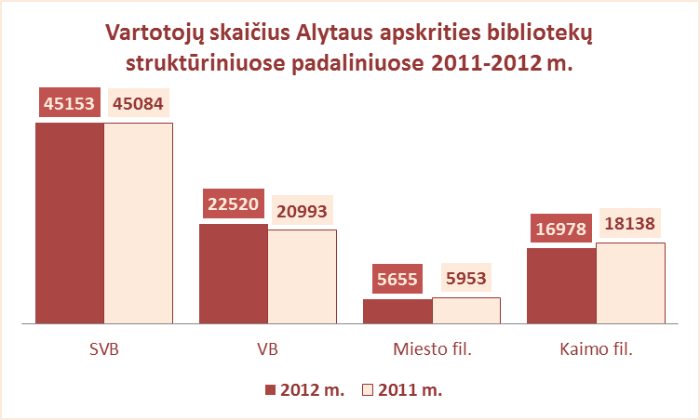
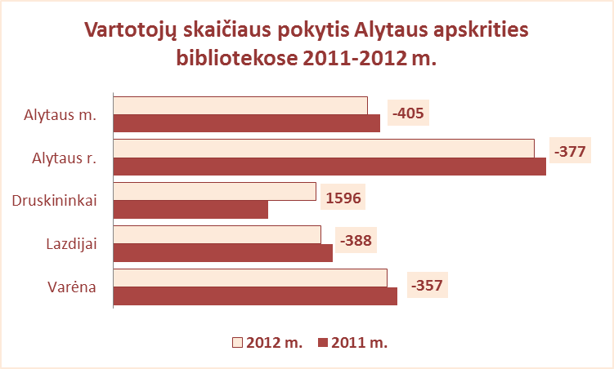
3.2. ALYTAUS APSKRITIES SAVIVALDYBIŲ VIEŠŲJŲ BIBLIOTEKŲ VARTOTOJŲ SKAIČIUS 2011-2012 M.

Eil. Nr. | Savivaldybių | SVB tinklo bibliotekose |  |  | 2011 | Skirtumas | VB |  |  | 2011 | Skirtumas | Miesto fil. |  |  | 2011 | Skirtumas | Kaimo fil. |  |  | 2011 | Skirtumas
 | viešosios | 2012 |  |  |  |  | 2012 |  |  |  |  | 2012 |  |  |  |  | 2012
 | bibliotekos | Iš viso | Perreg. | Nauji |  |  | Iš viso | Perreg. | Nauji |  |  | Iš viso | Perreg. | Nauji |  |  | Iš viso | Perreg. | Nauji
1 | Alytaus m. | 8448 | 6818 | 1630 | 8853 | -405 | 5555 | 4503 | 1052 | 5975 | -420 | 2893 | 2315 | 578 | 2878 | 15 | x | x | x | x | x
2 | Alytaus r. | 13988 | 12365 | 1623 | 14365 | -377 | 6689 | 5837 | 852 | 6800 | -111 | 1306 | 1161 | 145 | 1433 | -127 | 5993 | 5367 | 626 | 6132 | -139
3 | Druskininkai | 6740 | 3642 | 3098 | 5144 | 1596 | 4705 | 1899 | 2806 | 2568 | 2137 | 852 | 673 | 179 | 1044 | -192 | 1183 | 1070 | 113 | 1532 | -349
4 | Lazdijai | 6891 | 5779 | 1112 | 7279 | -388 | 1839 | 1451 | 388 | 1828 | 11 | 604 | 344 | 260 | 598 | 6 | 4448 | 3984 | 464 | 4853 | -405
5 | Varėna | 9086 | 8024 | 1062 | 9443 | -357 | 3732 | 3188 | 544 | 3822 | -90 | x | x | x | x | x | 5354 | 4836 | 518 | 5621 | -267
 | Iš viso: | 45153 | 36628 | 8525 | 45084 | 69 | 22520 | 16878 | 5642 | 20993 | 1527 | 5655 | 4493 | 1162 | 5953 | -298 | 16978 | 15257 | 1721 | 18138 | -1160

Vilnius
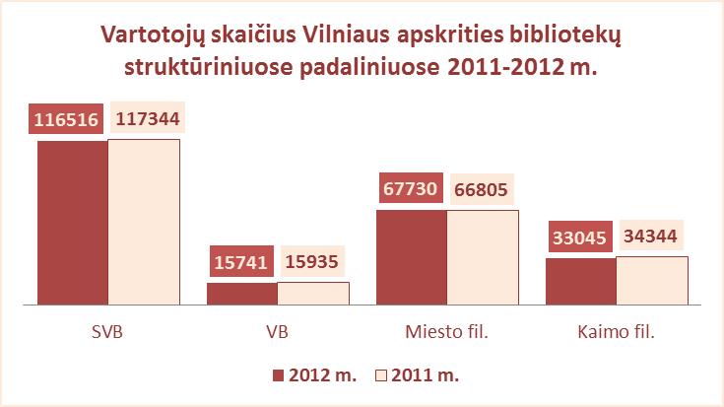
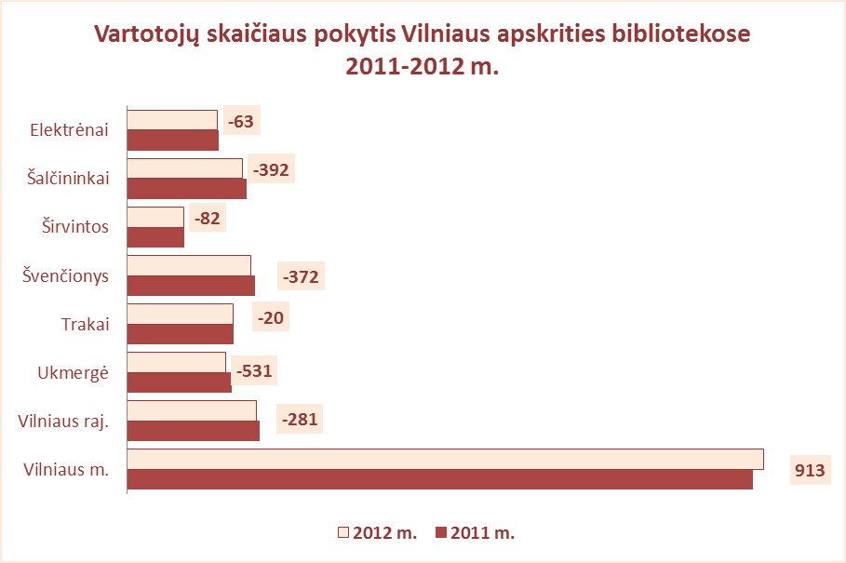
3.2. VILNIAUS APSKRITIES SAVIVALDYBIŲ VIEŠŲJŲ BIBLIOTEKŲ VARTOTOJŲ SKAIČIUS 2011-2012 M.

Eil. Nr. | Savivaldybių | SVB tinklo bibliotekose |  |  | 2011 | Skirtu-mas | VB |  |  | 2011 | Skirtu-mas | Miesto fil. |  |  | 2011 | Skirtu-mas | Kaimo fil. |  |  | 2011 | Skirtu-mas
 | viešosios | 2012 |  |  |  |  | 2012 |  |  |  |  | 2012 |  |  |  |  | 2012
 | bibliotekos | Iš viso | Perreg. | Nauji |  |  | Iš viso | Perreg. | Nauji |  |  | Iš viso | Perreg. | Nauji |  |  | Iš viso | Perreg. | Nauji
1 | Elektrėnai | 7760 | 5932 | 1828 | 7823 | -63 | 3905 | 3514 | 391 | 3669 | 236 | 1583 | 1380 | 203 | 1481 | 102 | 2272 | 1038 | 1234 | 2673 | -401
2 | Šalčininkai | 9880 | 8456 | 1424 | 10272 | -392 | 1949 | 1475 | 474 | 2122 | -173 | 1566 | 1266 | 300 | 1589 | -23 | 6365 | 5715 | 650 | 6561 | -196
3 | Širvintos | 4847 | 4333 | 514 | 4929 | -82 | 1707 | 1538 | 169 | 1810 | -103 | x | x | x | x | x | 3140 | 2795 | 345 | 3119 | 21
4 | Švenčionys | 10633 | 9379 | 1254 | 11005 | -372 | 1795 | 1456 | 339 | 1907 | -112 | 4654 | 4043 | 611 | 4692 | -38 | 4184 | 3880 | 304 | 4406 | -222
5 | Trakai | 9097 | 8000 | 1097 | 9117 | -20 | 1895 | 1606 | 289 | 1870 | 25 | 3583 | 3070 | 513 | 3583 | 0 | 3619 | 3324 | 295 | 3664 | -45
6 | Ukmergė | 8419 | 7430 | 989 | 8950 | -531 | 3330 | 2893 | 437 | 3387 | -57 | x | x | x | x | x | 5089 | 4537 | 552 | 5043 | 46
7 | Vilniaus raj. | 11128 | 9303 | 1825 | 11409 | -281 | 1160 | 930 | 230 | 1170 | -10 | 1592 | 1257 | 335 | 1621 | -29 | 8376 | 7116 | 1260 | 8618 | -242
Iš viso: |  | 61764 | 52833 | 8931 | 63505 | -1741 | 15741 | 13412 | 2329 | 15935 | -194 | 12978 | 11016 | 1962 | 12966 | 12 | 33045 | 28405 | 4640 | 34084 | -1039
8 | Vilniaus m. | 54752 | 38075 | 16677 | 53839 | 913 | 0* | 0* | 0* | 0* | 0* | 54752 | 38075 | 16677 | 53839 | 913 | x | x | x | x | x
Iš viso: |  | 116516 | 90908 | 25608 | 117344 | -828 | 15741 | 13412 | 2329 | 15935 | -194 | 67730 | 49091 | 18639 | 66805 | 925 | 33045 | 28405 | 4640 | 34084 | -1039

* Vilniaus m. CB dėl rekonstrukcijos darbų nuo 2007 m. vartotojų neaptarnavo

